举例 IO Domain DTS Config
IO Domain DTS Configuration Checklist (举例：RK809-5方案@RK3568_AIoT_REF_SCH参考图）
IO Domain | IO Domain Power Supply Pin Num | Support 1.8V or 3.3V mode | 由硬件工程师填写 |  |  |  | 由软件工程师填写 |  | 软硬件确认结果 | 匹配的IO Domain DTS Configuration
 |  |  | Source of Power Supply | IO Domain Power Supply Net Name | 实际供电电压 | IO Domain Power Supply 截图 | IO Domain DTS Configuration | 软件配置的电压模式 | 硬件供电电压和软件配置是否匹配
PMUIO0 (PMUPLL_AVDD_1V8) | Pin Y21 | Only 1.8V mode | RK809-5 LDO8 | VCCA1V8_PMU | 1.8V | 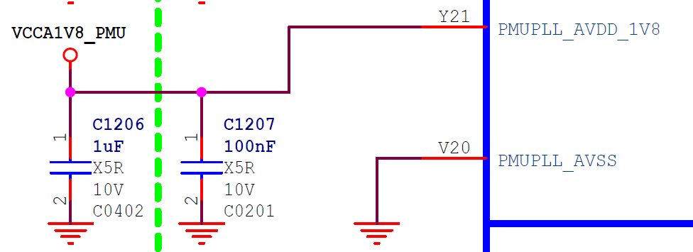 | 不可配置，硬件必须供1.8V | Only 1.8V mode | 匹配 | &pmu_io_domains { status = "okay"; pmuio2-supply = <&vcc3v3_pmu>; vccio1-supply = <&vccio_acodec>; vccio3-supply = <&vccio_sd>; vccio4-supply = <&vcc_1v8>; vccio5-supply = <&vcc_3v3>; vccio6-supply = <&vcc_1v8>; vccio7-supply = <&vcc_3v3>; };
PMUIO1 | Pin Y20 | Only 3.3V mode | RK809-5 LDO6 | VCC3V3_PMU | 3.3V | 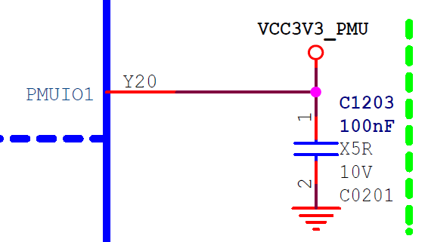 | 不可配置，硬件必须供3.3V | Only 3.3V mode | 匹配
PMUIO2 | Pin W19 | 1.8V or 3.3V mode | RK809-5 LDO6 | VCC3V3_PMU | 3.3V | 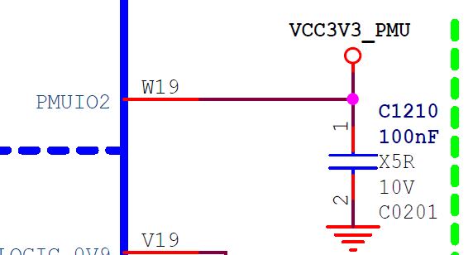 | pmuio2-supply = <&vcc3v3_pmu>; | 3.3V mode | 匹配
VCCIO1 | Pin H17 | 1.8V or 3.3V mode | RK809-5 LDO4 | VCCIO_ACODEC | 3.3V | 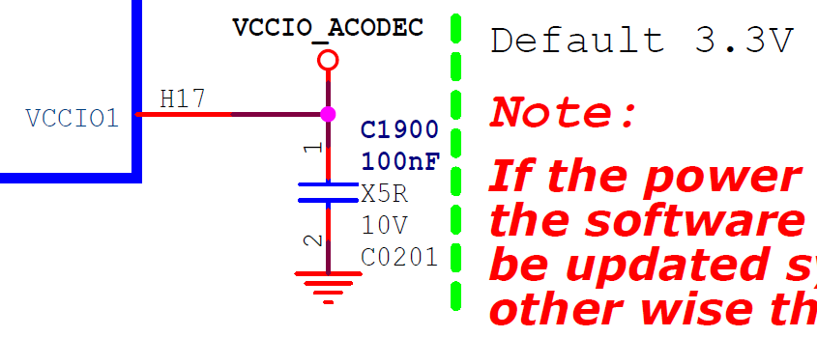 | vccio1-supply = <&vccio_acodec>; | 3.3V mode | 匹配
VCCIO2 | Pin H18 | 1.8V or 3.3V mode | RK809-5 BUCK5 | VCC_1V8 | 1.8V | 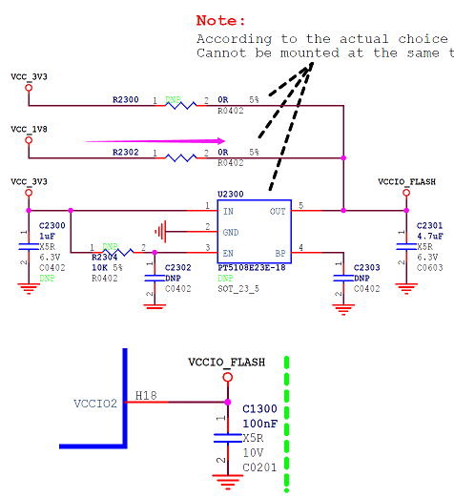 | 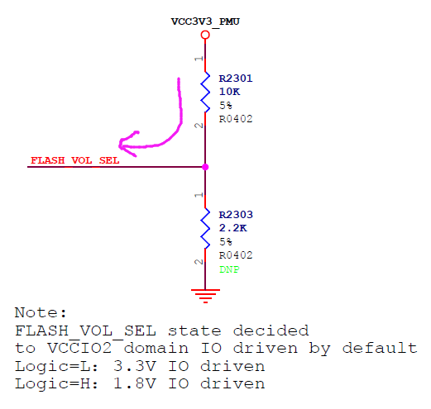 由FLASH_VOL_SEL状态决定: FLASH_VOL_SEL=Logic high，1.8V mode FLASH_VOL_SEL=Logic low ，3.3V mode | 1.8V mode | 匹配
VCCIO3 | Pin L22 | 1.8V or 3.3V mode | RK809-5 LDO5 | VCCIO_SD | 3.3V | 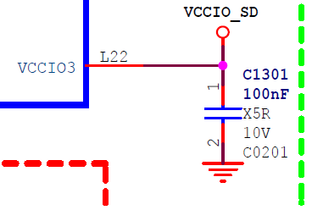 | vccio3-supply = <&vccio_sd>; | 3.3V mode | 匹配
VCCIO4 | Pin J21 | 1.8V or 3.3V mode | RK809-5 BUCK5 | VCC_1V8 | 1.8V | 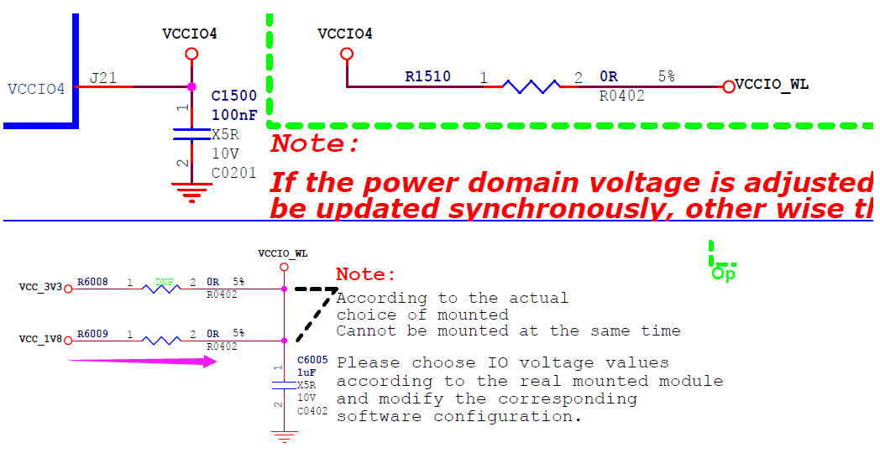 | vccio4-supply = <&vcc_1v8>; | 1.8V mode | 匹配
VCCIO5 | Pin V10/V11 | 1.8V or 3.3V mode | RK809-5 SW1 | VCC_3V3 | 3.3V | 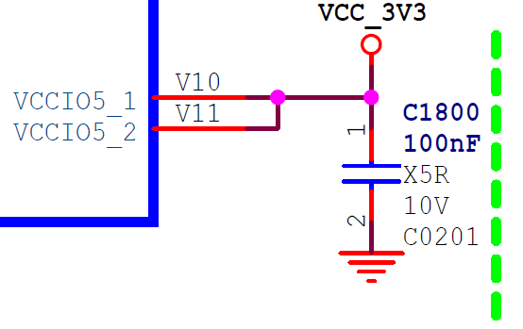 | vccio5-supply = <&vcc_3v3>; | 3.3V mode | 匹配
VCCIO6 | Pin R9/U9 | 1.8V or 3.3V mode | RK809-5 BUCK5 | VCC_1V8 | 1.8V |  | vccio6-supply = <&vcc_1v8>; | 1.8V mode | 匹配
VCCIO7 | Pin V12 | 1.8V or 3.3V mode | RK809-5 SW1 | VCC_3V3 | 3.3V | 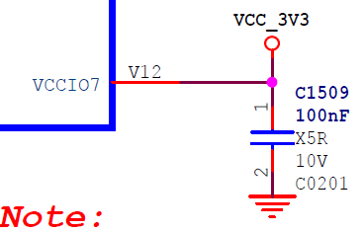 | vccio7-supply = <&vcc_3v3>; | 3.3V mode | 匹配

